Sheet1
 |  |  |  | 有效等价类 |  |  |  | 无效等价类
 |  |  |  | 长度: | 8 | a |  | 7 | e
 |  |  |  |  | 9 | b |  | 17 | f
 |  |  |  |  | 15 | c
 |  |  |  |  | 16 | d

 |  |  |  | 类型 | 数字+符号 | g |  | 纯数字 | k
 |  |  |  |  | 数字+字母 | h |  | 纯字母 | l
 |  |  |  |  | 符号+字母 | i |  | 纯符号 | m
 |  |  |  |  | 字母+数字+符号 |  | j | 非数字,字母,符号 |  | n

 |  |  |  | 基本测试用例
 |  |  |  |  | 测试用例设计 |  | 测试输入 | 测试覆盖
 |  |  |  |  | 正确的密码 |  | 123456!@# | a+g
 |  |  |  |  |  |  | 12345lemon | b+h
 |  |  |  |  |  |  | lemon!@#bbaa$%# | c+i
 |  |  |  |  |  |  | lemon!@#123aa564 | d+j

 |  |  |  | 若无j则长度d+任一有效等价类类型去测试
 |  |  |  | 假设类型里还有一个中文类型, 则可以另加一个有效长度(8-16里任一数值)可不用边界值, 以完成更多的覆盖

 |  |  |  |  | 输入小于8位的密码 |  | lemon12 | e
 |  |  |  |  | 输入大于16位的密码 |  | lemon1234567!@#$% | f
 |  |  |  |  | 输入纯数字的密码 |  | 123456789 | k
 |  |  |  |  | 输入纯字母的密码 |  | asdfghjkl | l
 |  |  |  |  | 输入纯符号的密码 |  | !@#$%^&*() | m
 |  |  |  |  | 输入非数字,字母,符号的密码 |  | lemon柠檬 | n
 |  |  |  |  | 为空
 |  |  |  |  | 为空格

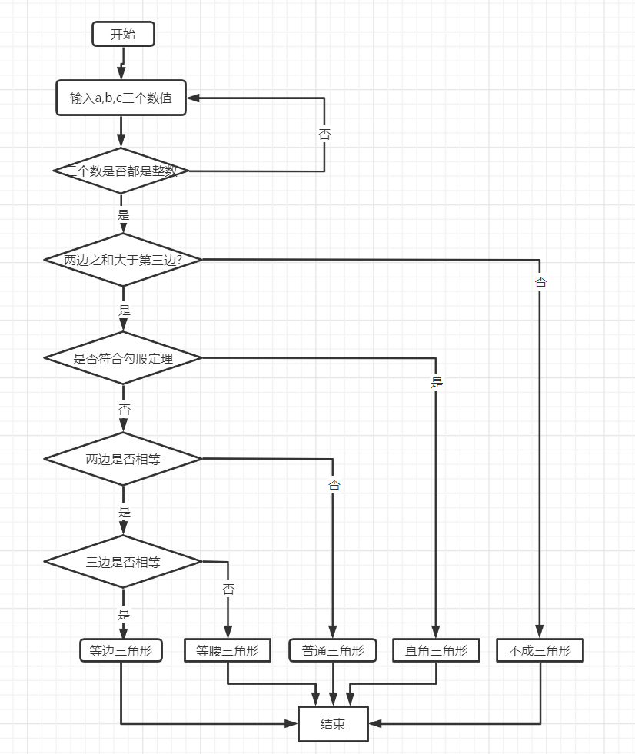

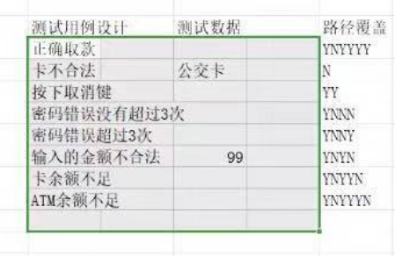

 |  |  |  |  |  |  |  |  |  |  | 测试用例设计 | 测试数据 | 路径覆盖
 |  |  |  |  |  |  |  |  |  |  | 等边三角形 | a=b=c=5 | YYNYY
 |  |  |  |  |  |  |  |  |  |  | 等腰三角形 | a=b=3,c=5 | YYNYN
 |  |  |  |  |  |  |  |  |  |  | 直角三角形 | a=4,b=3,c=5 | YYY
 |  |  |  |  |  |  |  |  |  |  | 普通三角形 | a=6,b=4,c=7 | YYNN
 |  |  |  |  |  |  |  |  |  |  | 不成三角形 | a=5,b=3,c=1 | YN
 |  |  |  |  |  |  |  |  |  |  | abc有一个不是整数 | a=-1 | N

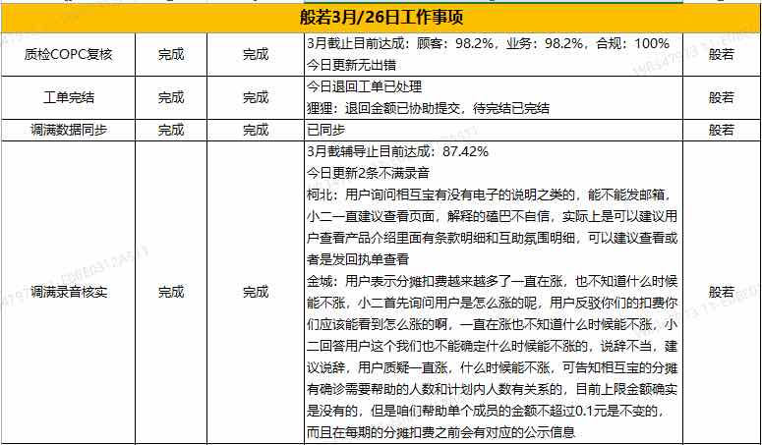

般若3月29日工作事项
质检COPC复核 | 完成 | 完成 | 3月目前达成,顾客:98.2%,业务:98.2%,合规:100% 今日更新无出错
退回工单 | 完成 | 完成 | 已完成跟进,已处理
调满数据同步 | 完成 | 完成 | 已同步
调满录音核实 | 完成 | 完成 | 3月截止目前达成:86.92% 今日更新4条不满 光年:专业业务接待流程无问题,处理有些被动 荣子:安抚解答,流程无问题 狸狸:耐心不足,缺乏安抚,业务处理无问题

Sheet3
用例编号 | 测试项目 | 测试标题 | 重要级别 | 预置条件 | 测试输入 | 操作步骤 | 预期结果 | 实际结果
pyq-01 | 发朋友圈 | 图片+文字正常发表 | 高 | 1.有网 2.打开并登陆微信 3.手机里有10张jpg照片 | 文字:天气不错 图片:手机相册a.jpg | 1.点开朋友圈 2.选择右上角的相机按钮图标 3.选择从手机相册选择 4.选择图片a.jpg,点击确定 5.输入文字 6.点击发表 | 2.显示手机照片内的所有照片 3.图片可以被选中 4.点击确定后,进入发表页面,页面在文本输入框中"这一刻你的想法"显示正确 6.发表成功,页面跳转到朋友圈页面,并以第一条信息显示为刚刚发表的内容,文字和图片内容正确
pyq-02 | 发朋友圈 | 纯图片发表正常 | 高 | 1.有网 2.打开并登陆微信 3.手机里有10张jpg照片 | 图片:手机相册a.jpg | 1.点开朋友圈 2.选择右上角的相机按钮图标 3.选择从手机相册选择 4.选择图片b.jpg,点击确定 5.点击发表 | 纯图片发表正常,页面跳转到朋友圈页面,以第一条信息显示为刚刚发表
pyq-03 | 发朋友圈 | 无图片无文字不能发表 | 高 | 1.有网 2.打开并登陆微信 3.手机里有10张jpg照片 | 图片:手机相册b.jpg | 1.点开朋友圈 2.选择右上角的相机按钮图标 3.选择从手机相册选择 4.选择图片b.jpg,点击确定 5.长按图片,将其删除 6.点击发表 | 5.删除成功，页面不显示图片 6.发表失败，右上角的发表按钮变灰,无法发表
pyq-04 | 发朋友圈 | 2张图片发表成功 | 高 | 1.有网 2.打开并登陆微信 3.手机里有10张jpg照片 | 图片:手机相册b.jpg+C.jpg | 1.点开朋友圈 2.选择右上角的相机按钮图标 3.选择从手机相册选择 4.选择图片b.jpg,c.jpg点击确定 5.点击发表 | 发表成功,页面跳转到朋友圈页面,以第一条信息显示为刚刚发表,内容为所选的2张图片
pyq-05 | 发朋友圈 | 8张图片发表成功 | 高 | 1.有网 2.打开并登陆微信 3.手机里有10张jpg照片 | 图片:手机相册8张图片 | 1.点开朋友圈 2.选择右上角的相机按钮图标 3.选择从手机相册选择 4.选择8张图片点击确定 5.点击发表 | 发表成功,页面跳转到朋友圈页面,以第一条信息显示为刚刚发表,内容为所选的8张图片
pyq-06 | 发朋友圈 | 9张图片发表成功 | 高 | 1.有网 2.打开并登陆微信 3.手机里有10张jpg照片 | 图片:手机相册9张图片 | 1.点开朋友圈 2.选择右上角的相机按钮图标 3.选择从手机相册选择 4.选择9张图片点击确定 5.点击发表 | 发表成功,页面跳转到朋友圈页面,以第一条信息显示为刚刚发表,内容为所选的9张图片
pyq-07 | 发朋友圈 | 10张图片发表不成功 | 高 | 1.有网 2.打开并登陆微信 3.手机里有10张jpg照片 | 图片:手机相册10张图片 | 1.点开朋友圈 2.选择右上角的相机按钮图标 3.选择从手机相册选择 4.选择10张图片点击确定 | 发表不成功,无法上传第10张图片,发表页面"+"消失,相册内的其他图片置灰
pyq-08 | 发朋友圈 | 图片格式为GIF格式不能发表成功 | 高 | 1.有网 2.打开并登陆微信 3.手机里有10张jpg照片+1张GIF | 图片:手机相册GIF图片 | 1.点开朋友圈 2.选择右上角的相机按钮图标 3.选择从手机相册选择 4.选择GIF图片点击确定 | 4.无法选择图片
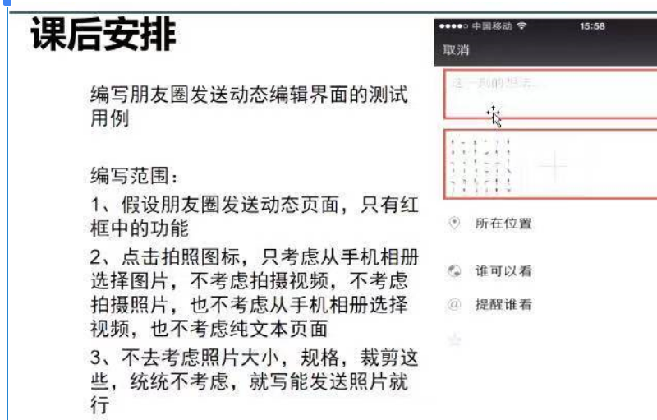
pyq-09 | 发朋友圈 | 新增图片,发表成功 | 高 | 1.有网 2.打开并登陆微信 3.手机里有10张jpg照片 | 图片:手机相册b.jpg+a.jpg | 1.点开朋友圈 2.选择右上角的相机按钮图标 3.选择从手机相册选择 4.选择a.jpg图片点击确定 5.点"＋",选择b.jpg 6.点击发表 | 发表成功,页面跳转到朋友圈页面,以第一条信息显示为刚刚发表,内容为所选的2张图片
pyq-10 | 发朋友圈 | 更换图片位置发表成功 | 高 | 1.有网 2.打开并登陆微信 3.手机里有10张jpg照片 | 图片:手机相册9张图片 | 1.点开朋友圈 2.选择右上角的相机按钮图标 3.选择从手机相册选择 4.选择9张图片点击确定 5.将最后一张图片长按拖到第一张图片的位置 6.点击发表 | 发表成功,页面跳转到朋友圈页面,以第一条信息显示为刚刚发表,内容为所选的9张图片,图片顺序没有混乱
pyq-11 | 发朋友圈 | 图片预览 | 高 | 1.网络正常 2.打开并登陆微信 3.手机中存放有10张jpg图片 | 图片：a.jpg | 1.进入屏幕下方的“发现” 2.选择朋友圈，点击右上角的“ ”图标 3.选择“从手机相册选择” 4.勾选a.jpg，点击确定 5.点击a.jpg | 5.预览成功，图片显示正常
pyq-12 | 发朋友圈 | 视频与图片不能同时发表 | 高 | 1.网络正常 2.打开并登陆微信 3.手机中存放有10张jpg图片+1个视频 | 图片:手机相册a.,a.mp4 | 1.进入屏幕下方的“发现” 2.选择朋友圈，点击右上角的相机图标 3.选择“从手机相册选择” 4.勾选a.jpg，点击确定 5.点击"＋",勾选a.mp4 | 视频不显示不能够被选择
pyq-13 | 发朋友圈 | 101个纯中文+图片，发表失败 | 高 | 1.网络正常 2.打开并登陆微信 3.手机中存放有10张jpg图片 | 文字：101个汉字 图片：a.jpg | 1.点开朋友圈 2.选择右上角的相机按钮图标 3.选择从手机相册选择 4.选择图片a.jpg,点击确定 5.输入汉字101个 6.点击发表 | 6.发表失败，提示“您输入的文字过长”
pyq-14 | 发朋友圈 | 100个纯中文+图片，发表成功 | 高 | 1.网络正常 2.打开并登陆微信 3.手机中存放有10张jpg图片 | 文字：100个汉字 图片：a.jpg | 1.点开朋友圈 2.选择右上角的相机按钮图标 3.选择从手机相册选择 4.选择图片a.jpg,点击确定 5.输入汉字100个 6.点击发表 | 6.发表成功，页面跳转到朋友圈页面，并且第一条信息显示为刚刚发表的内容
pyq-15 | 发朋友圈 | 99个纯数字+图片，发表成功 | 高 | 1.网络正常 2.打开并登陆微信 3.手机中存放有10张jpg图片 | 文字：99个数字 图片：a.jpg | 1.点开朋友圈 2.选择右上角的相机按钮图标 3.选择从手机相册选择 4.选择图片a.jpg,点击确定 5.输入99个数字 6.点击发表 | 6.发表成功，页面跳转到朋友圈页面，并且第一条信息显示为刚刚发表的内容
pyq-16 | 发朋友圈 | 2个纯符号+图片，发表成功 | 高 | 1.网络正常 2.打开并登陆微信 3.手机中存放有10张jpg图片 | 文字：! 图片：a.jpg | 1.点开朋友圈 2.选择右上角的相机按钮图标 3.选择从手机相册选择 4.选择图片a.jpg,点击确定 5.输入! 6.点击发表 | 6.发表成功，页面跳转到朋友圈页面，并且第一条信息显示为刚刚发表的内容
pyq-17 | 发朋友圈 | 1个纯英文+图片，发表成功 | 高 | 1.网络正常 2.打开并登陆微信 3.手机中存放有10张jpg图片 | 文字：Aa 图片：a.jpg | 1.点开朋友圈 2.选择右上角的相机按钮图标 3.选择从手机相册选择 4.选择图片a.jpg,点击确定 5.输入文字:Aa 6.点击发表 | 6.发表成功，页面跳转到朋友圈页面，并且第一条信息显示为刚刚发表的内容
pyq-18 | 发朋友圈 | 文字粘贴 | 高 | 1.网络正常 2.打开并登陆微信 3.手机中存放有10张jpg图片 4.在别处复制一段的文字 | 文字：复制的文字 图片：a.jpg | 1.点开朋友圈 2.选择右上角的相机按钮图标 3.选择从手机相册选择 4.选择图片a.jpg,点击确定 5.输入文字:复制的文字 6.点击发表 | 6.发表成功，页面跳转到朋友圈页面，并且第一条信息显示为刚刚发表的内容
pyq-19 | 发朋友圈 | 数字+字母 | 高 | 1.网络正常 2.打开并登陆微信 3.手机中存放有10张jpg图片 | 文字：9,a个数字 图片：a.jpg | 1.点开朋友圈 2.选择右上角的相机按钮图标 3.选择从手机相册选择 4.选择图片a.jpg,点击确定 5.输入文字:9,a 6.点击发表 | 6.发表成功，页面跳转到朋友圈页面，并且第一条信息显示为刚刚发表的内容
pyq-20 | 发朋友圈 | 符号+中文 | 高 | 1.网络正常 2.打开并登陆微信 3.手机中存放有10张jpg图片 | 文字：我_ 图片：a.jpg | 1.点开朋友圈 2.选择右上角的相机按钮图标 3.选择从手机相册选择 4.选择图片a.jpg,点击确定 5.输入文字:我_ 6.点击发表 | 6.发表成功，页面跳转到朋友圈页面，并且第一条信息显示为刚刚发表的内容
pyq-21 | 发朋友圈 | 中文+符号+表情 | 高 | 1.网络正常 2.打开并登陆微信 3.手机中存放有10张jpg图片 | 文字：我_微笑表情 图片：a.jpg | 1.点开朋友圈 2.选择右上角的相机按钮图标 3.选择从手机相册选择 4.选择图片a.jpg,点击确定 5.输入文字:我_表情 6.点击发表 | 6.发表成功，页面跳转到朋友圈页面，并且第一条信息显示为刚刚发表的内容
pyq-22 | 发朋友圈 | 字母+数字+空格+回车（换行）+中文 | 高 | 1.网络正常 2.打开并登陆微信 3.手机中存放有10张jpg图片 | 文字：我_ 表 情 图片：a.jpg | 1.点开朋友圈 2.选择右上角的相机按钮图标 3.选择从手机相册选择 4.选择图片a.jpg,点击确定 5.输入文字:我_ 表 情 6.点击发表 | 6.发表成功，页面跳转到朋友圈页面，并且第一条信息显示为刚刚发表的内容
pyq-23 | 发朋友圈 | 数字+字母+中文+符号 | 高 | 1.网络正常 2.打开并登陆微信 3.手机中存放有10张jpg图片 | 文字：我_ 表 情 666 图片：a.jpg | 1.点开朋友圈 2.选择右上角的相机按钮图标 3.选择从手机相册选择 4.选择图片a.jpg,点击确定 5.输入文字:我_ 表 情 666 6.点击发表 | 6.发表成功，页面跳转到朋友圈页面，并且第一条信息显示为刚刚发表的内容
pyq-24 | 发朋友圈 | 中文+符号+表情+英文 | 高 | 1.网络正常 2.打开并登陆微信 3.手机中存放有10张jpg图片 | 文字：我_ 表 情 666a 图片：a.jpg | 1.点开朋友圈 2.选择右上角的相机按钮图标 3.选择从手机相册选择 4.选择图片a.jpg,点击确定 5.输入文字:我_ 表 情 6.点击发表 | 7.发表成功，页面跳转到朋友圈页面，并且第一条信息显示为刚刚发表的内容
pyq-25 | 发朋友圈 | 数字+字母+中文+符号+表情 | 高 | 1.网络正常 2.打开并登陆微信 3.手机中存放有10张jpg图片 | 文字：我_ 表 情 666a,"表情" 图片：a.jpg | 1.点开朋友圈 2.选择右上角的相机按钮图标 3.选择从手机相册选择 4.选择图片a.jpg,点击确定 5.输入文字:我_ 表 情666a,"表情" 6.点击发表 | 8.发表成功，页面跳转到朋友圈页面，并且第一条信息显示为刚刚发表的内容
pyq-26 | 发朋友圈 | 数字+字母+符号+表情+url+空格+回车+中文 | 高 | 1.网络正常 2.打开并登陆微信 3.手机中存放有10张jpg图片 | 文字：我_ 表 情 666a,"表情",2个URL链接 图片：a.jpg | 1.点开朋友圈 2.选择右上角的相机按钮图标 3.选择从手机相册选择 4.选择图片a.jpg,点击确定 5.输入文字:我_ 表 情 666a,"表情",2个URL链接 6.点击发表 | 8.发表成功，页面跳转到朋友圈页面，并且第一条信息显示为刚刚发表的内容
pyq-27 | 发朋友圈 | 取消不保留发表 | 高 | 1.网络正常 2.打开并登陆微信 3.手机中存放有10张jpg图片 | 文字：天气不错 图片：手机相册a.jpg | 1.进入屏幕下方的“发现” 2.选择朋友圈，点击右上角的“相机”图标 3.选择“从手机相册选择” 4.勾选a.jpg，点击确定 5.输入文字：你好吗 6.点击取消，选择不保留 7.再次点击右上角的“ ”图标 8.选择“从手机相册选择” 9.勾选a.jpg，点击确定 10.观察页面 | 6.取消成功，页面返回到朋友圈页面 10.页面初始化，没有留下取消之前的任何内容
pyq-28 | 发朋友圈 | 取消保留发表 | 高 | 1.网络正常 2.打开并登陆微信 3.手机中存放有10张jpg图片 | 文字：天气不错 图片：手机相册a.jpg | 1.进入屏幕下方的“发现” 2.选择朋友圈，点击右上角的“相机”图标 3.选择“从手机相册选择” 4.勾选a.jpg，点击确定 5.输入文字：你好吗 6.点击取消，选择保留 7.再次点击右上角的“ ”图标 8.选择“从手机相册选择” 9.勾选a.jpg，点击确定 10.观察页面 | 6.取消成功，页面返回到朋友圈页面 10.保留取消之前的发送内容
pyq-29 | 发朋友圈 | 血腥图片，发送失败 | 高 | 1.网络正常 2.打开并登陆微信 3.手机中存放有血腥图片 | 图片：xx.jpg | 1.进入屏幕下方的“发现” 2.选择朋友圈，点击右上角的“相机”图标 3.选择“从手机相册选择” 4.勾选xx.jpg，点击确定 5.点击发表 | 5.发表失败，提示“您的图片不符合法律法规” |  | 能发表成功会被封号
pyq-30 | 发朋友圈 | 色情图片，发送失败 | 高 | 1.网络正常 2.打开并登陆微信 3.手机中存放有色情图片 | 图片：sq.jpg | 1.进入屏幕下方的“发现” 2.选择朋友+A35:G35圈，点击右上角的“相机”图标 3.选择“从手机相册选择” 4.勾选sq.jpg，点击确定 5.点击发表 | 5.发表失败，提示“您的图片不符合法律法规” |  | 能发表成功会被封号
pyq-31 | 发朋友圈 | 敏感文字，发送失败 | 高 | 1.网络正常 2.打开并登陆微信 3.手机中存放有10张jpg图片 | 文字：敏感词 图片：a.jpg | 1.进入屏幕下方的“发现” 2.选择朋友圈，点击右上角的“相机”图标 3.选择“从手机相册选择” 4.勾选a.jpg，点击确定 5.输入文字：敏感词 6.点击发表 | 6.发表失败，提示“您的文字存在敏感词” |  | 能发表成功会被封号
pyq-32 | 发朋友圈 | 50个自带表情+图片，发表成功 | 高 | 1.网络正常 2.打开并登陆微信 3.手机中存放有10张jpg图片 | 文字：50个自带表情 图片：a.jpg | 1.点开朋友圈 2.选择右上角的相机按钮图标 3.选择从手机相册选择 4.选择图片a.jpg,点击确定 5.输入文字:50个自带表情 6.点击发表 | 7.发表成功，页面跳转到朋友圈页面，并且第一条信息显示为刚刚发表的内容
pyq-33 | 发朋友圈 | 80下载的表情 | 高 | 1.网络正常 2.打开并登陆微信 3.手机中存放有10张jpg图片 | 文字：80个下载的表情 图片：a.jpg | 1.点开朋友圈 2.选择右上角的相机按钮图标 3.选择从手机相册选择 4.选择图片a.jpg,点击确定 5.输入文字:80个下载的表情 6.点击发表 | 7.发表成功，页面跳转到朋友圈页面，并且第一条信息显示为刚刚发表的内容
pyq-34 | 发朋友圈 | 20个url | 高 | 1.网络正常 2.打开并登陆微信 3.手机中存放有10张jpg图片 | 文字：20个URL 图片：a.jpg | 1.点开朋友圈 2.选择右上角的相机按钮图标 3.选择从手机相册选择 4.选择图片a.jpg,点击确定 5.输入文字:20个URL 6.点击发表 | 7.发表成功，页面跳转到朋友圈页面，并且第一条信息显示为刚刚发表的内容
pyq-35 | 发朋友圈
pyq-36 | 发朋友圈
pyq-37 | 发朋友圈

